BUKTI AUDIT 5S-K3
TIM AUDIT DAN EVALUASI 5S - K3
PT. Chitose Internasional Tbk
LAPORAN PELAKSANAAN KEGIATAN GEMBA (TEMUAN KETIDAKSESUAIAN) IMPLEMENTASI 5S & K3 DI LAPANGAN
 | Validasi : | Dibuat dan dilaporkan oleh Gatria G. Rochmano
 |  | Diperuntukan kepada Bpk. Gunawan, Bpk Ruby, dan Ketua Tim 5S
Hari / Tanggal |  | : Jumat / 22 September 2023 |  |  | 5S | 4
Waktu |  | : 10:29 s/d 11:05 WIB |  |  | K3 | 3

NO | AREA | PENANGGUNG JAWAB AREA | AOC AREA | FOTO TEMUAN KETIDAKSESUAIAN | PENJELASAN KONDISI KETIDAKSESUAIAN | ASPEK | RENCANA TINDAKAN PERBAIKAN KETIDAKSESUAIAN | ESTIMASI WAKTU PENYELESAIAN KETIDAKSESUAIAN | FOTO HASIL AUDIT SETELAH TANGGAL PENYELESAIAN | KETERANGAN

1 | PRETREATMENT & PAINTING | JUMYATI HIDAYAT | FERRY RAMDANI MULYADI | 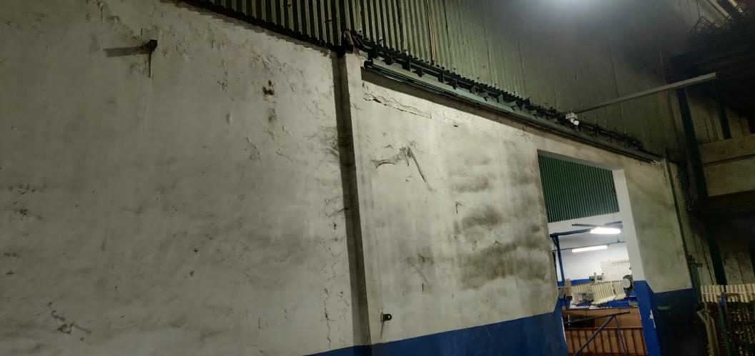 | Dinding kotor tidak dibersihkan (bagian tersebut harus dijadwalkan 3S untuk membersihkan dinding oleh atasannya) | 5S | bagian tersebut membersihkan dinding di jadwal piker kebersihan

2 | PRETREATMENT & PAINTING | JUMYATI HIDAYAT | FERRY RAMDANI MULYADI | 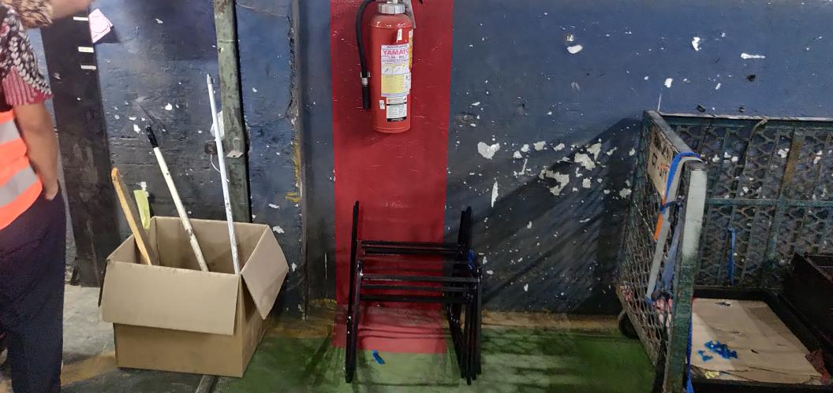 | Meletakan barang dibawah atau area APAR (atasan bagian tersebut menginfokan kembali untuk tidak meletakan barang di area APAR) | K3 | Memindahkan barang yang menghalangi APAR

3 | PRETREATMENT & PAINTING | JUMYATI HIDAYAT | FERRY RAMDANI MULYADI | 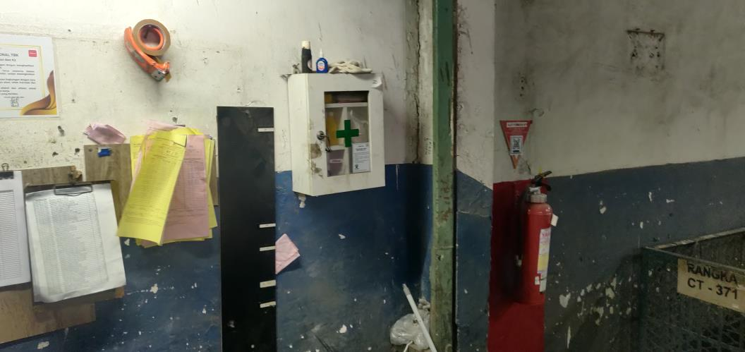 | Di kotak P3K dan sekitar area tersebut, kotor, tidak rapi, dan banyak barang tidak seharusnya diletakan (atasan bagian tersebut instruksi untuk merapikan kotak P3K dan area sekitarnya) | 5S | Membersihkan area kotak P3K dan sekitarnya

4 | PRETREATMENT & PAINTING | JUMYATI HIDAYAT | FERRY RAMDANI MULYADI | 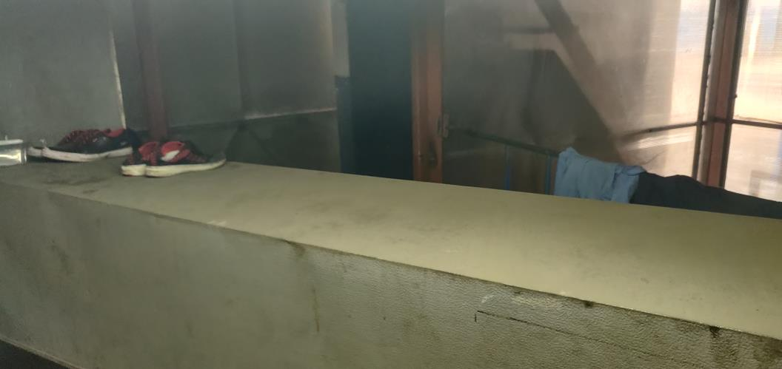 | Meletakan sepatu dan baju di area mesin atau bukan peruntukaannya, (mesin panas) jika ada trouble, mesin terbakar, maka bahan seperti baju dan sepatu yang dapat mudah terbakar, dapat memberikan dampak lebih berbahaya (atasan bagian bersangkutan harus info kembali bahwa dilarang meletakan barang di mesin atau area yang bukan peruntukannya | K3 | Membuat tulisan larangan jangan menyimpan barang di atas mesin oleh bagian terkait

5 | PRETREATMENT & PAINTING | JUMYATI HIDAYAT | FERRY RAMDANI MULYADI | 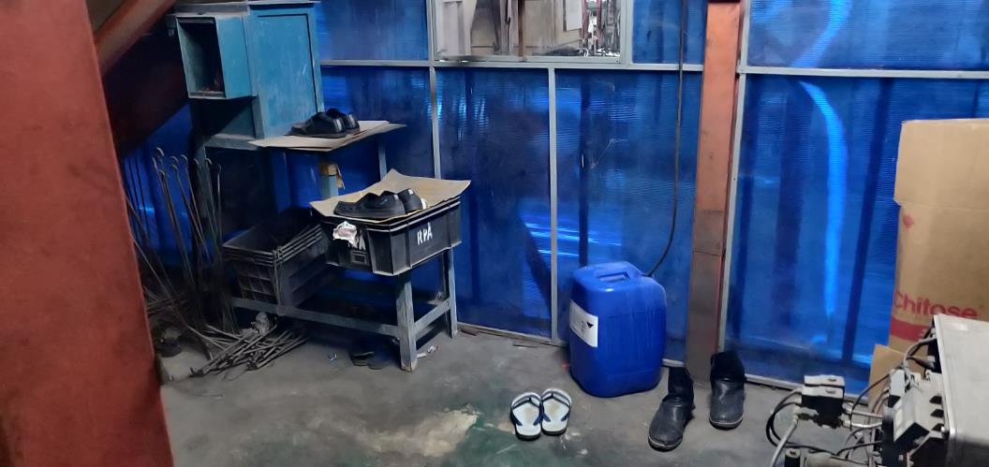 | Area bukan seharusnya untuk menyimpan sandal dan sepatu (Atasan bagian bersangkutan info ke bawahanya mengenai area dimana area untuk meyimpan sepatu atau sandal yang tepat) | 5S | Menentukan area tempat menyimpan sepatu dan sandal

6 | PRETREATMENT & PAINTING | JUMYATI HIDAYAT | FERRY RAMDANI MULYADI | 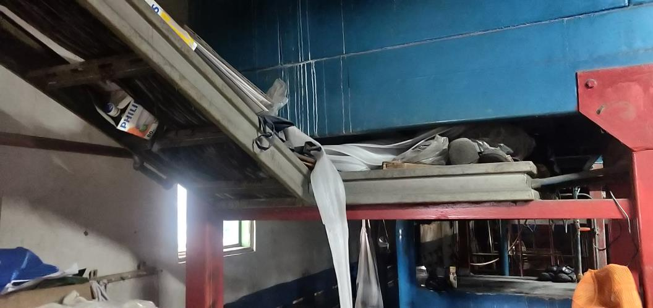 | Banyak terdapat sampah di sekitaran jalur kabel (atasan bagian bersangkutan lebih menginstruksikan dalam jadwal piket kebersihan dan 3S di area tersebut, untuk area yang memang dapat dibersihkan dan tidak membahayakan) | 5S | Membersihkan area tersebut, jika ada ketakutan bahaya dapat info ke bagian ENG

7 | PRETREATMENT & PAINTING | JUMYATI HIDAYAT | FERRY RAMDANI MULYADI | 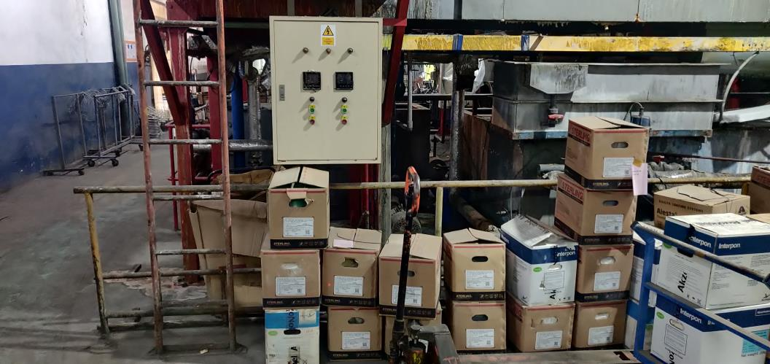 | Meletakan dus powder coating di area panel (atasan bagian bersangkutan memberikan arahan kepada bawahannya agar meletakan barang di area yang tidak menghalangi panel atau berdekatan yang sekiranya dapat membahanyakan) | K3 | Merelokasi barang tersebut ke area lain

